１
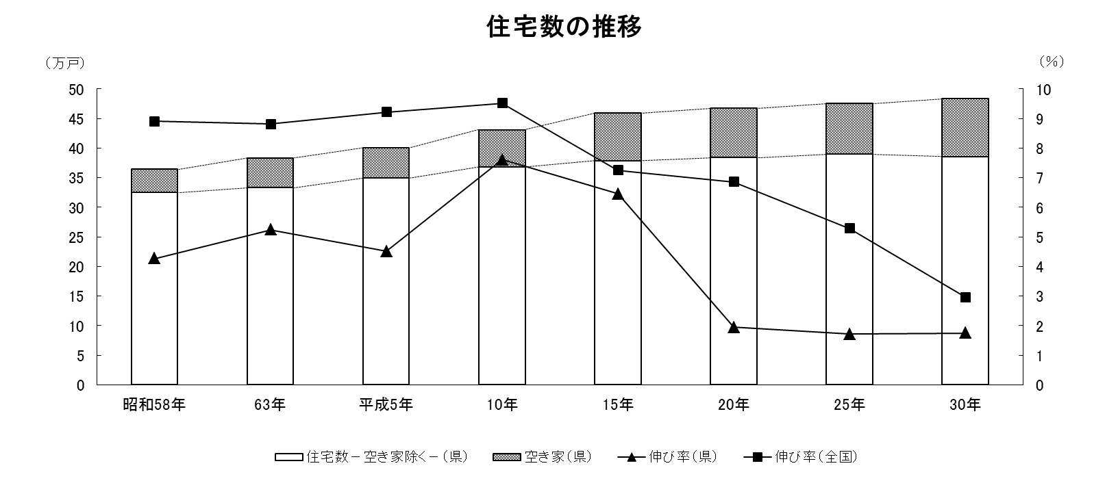


No.392
統計ニュース
令和元年（2019）
７月号
他人事と 思う心が 差別生む
 |  | 和歌山県の推計人口（令和元年6月1日現在）
 |  | 総 数 926,394人 （男435,624人、女490,770人）
 |  | 世帯数 394,182世帯

発行 和歌山県企画部調査統計課 和歌山市小松原通1-1 TEL 073-441-2385(直通) FAX 073-441-2386

平成３０年住宅・土地統計調査 住宅数概数集計結果の概要

住宅・土地統計調査は、我が国における住宅並びに現住居以外の住宅及び土地の保有状況、住環境などに関する実態を調査し、その現状と推移を全国及び地域別に明らかにすることにより、住生活関連諸施策の基礎資料を得ることを目的とした調査です。 昭和２３年以来５年ごとに行われており、平成３０年調査はその１５回目として、全国の約３７０万住戸・世帯を対象に、平成３０年１０月１日現在で実施され、県内では、約３万住戸・世帯が対象となりました。

 | ～ 住宅概数集計結果とは ～
 | 調査結果を早期に提供することを目的として、確定数の公表に先がけて、住宅総数、空き家の総数等の概数が公表されたものです。 （今後公表される住宅及び世帯に関する基本集計等の確定数は、住宅数概数集計の数値とは必ずしも一致しません。）

＜総住宅数＞
県内の住宅数は、48万4,200戸で平成25年（前回調査）に比べ8,300戸（1.7%）の増加となりました。 住宅数は増加を続けていますが、居住世帯ありの住宅数は５年前に比べ減少し、空き家の割合が高くなっています。

２
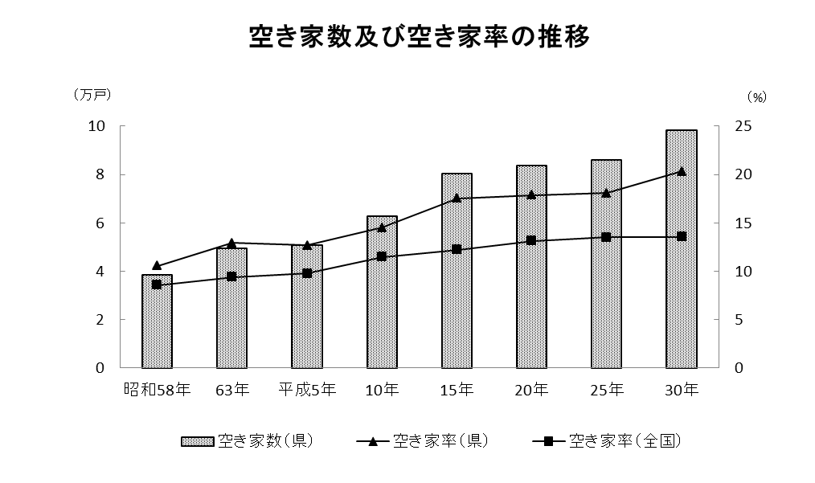
＜住宅の建て方＞

県内の、居住世帯のある住宅（以下単に「住宅」という。）は38万2,900戸となっており、この内訳を建て方別にみると、一戸建が28万3,300戸（74.0%）、長屋建が1万2,800戸（3.3%）、共同住宅が8万5,400戸（22.3%）となっています。 和歌山県は、全国と比較すると一戸建の割合が高く、共同住宅の割合は低くなっていますが、住宅の建て方ごとの増加率をみると、平成25年と比べて全国では、一戸建が0.6%、共同住宅が5.7%とそれぞれ増加しているのに対し、和歌山県は一戸建が5.0%の減少、共同住宅は16.5%の増加となっており、共同住宅の増加率は全国を大きく上回っています。

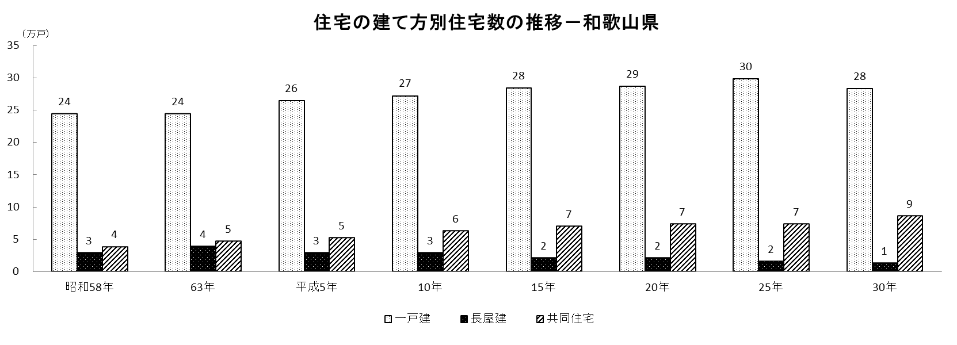

＜空き家＞
「居住世帯のない住宅」のうち、空き家は98,400戸と、平成25年と比べ、12,400戸（14.4%）の増加となっています。 総住宅数に占める空き家の割合（空き家率）は20.3%と、平成25年から2.2ポイント上昇し、山梨県に次いで全国２位となっています。 また、別荘などの「二次的住宅」（注3）を除いた空き家数及び空き家率は、それぞれ、90,900戸、18.8%となっており、全国で最も高くなっています。

（注3）「二次的住宅」とは、別荘やふだん住んでいる住宅とは別に、残業で遅くなったときに寝泊まりするなど、たまに寝泊まりしている人がいる住宅

３
指 標 の 動 向
 | １ 鉱工業生産指数

年.月 | 和歌山県 製造工業 |  |  |  |  |  |  |  |  | 全 国 製造工業 | 近 畿 製造工業
 |  |  | 鉄 鋼 |  | 金属製品 | 機 械 | 化 学 | 石油･石炭 | ﾌﾟﾗｽﾁｯｸ製品

 | 平成22(2010)年=100 |  |  |  |  | （原 指 数） |  |  |  | （原 指 数）
平成23(2011) |  | 106.5 |  | 104.2 | 91.3 | 117.6 | 104.2 | 90.8 | 101.3 | - | -
24(2012) |  | 100.2 |  | 100.3 | 81.6 | 104.4 | 101.9 | 90.8 | 103.0 | - | -
25(2013) |  | 99.8 |  | 101.0 | 51.3 | 102.7 | 110.4 | 87.3 | 103.7 | 99.2 | 98.6
26(2014) |  | 103.5 |  | 93.1 | 60.6 | 117.5 | 109.8 | 87.9 | 102.2 | 101.1 | 101.2
27(2015) |  | 98.6 |  | 71.0 | 60.4 | 116.6 | 110.9 | 81.8 | 105.2 | 100.0 | 100.0
28(2016) |  | 105.8 |  | 72.9 | 53.5 | 130.1 | 116.6 | 91.5 | 122.0 | 100.0 | 100.8
29(2017) |  | 107.1 |  | 76.5 | 67.7 | 131.0 | 114.7 | 84.8 | 120.3 | 103.1 | 103.3
30(2018) |  | 108.4 |  | 78.5 | 72.4 | 133.2 | 114.2 | 80.4 | 120.6 | 104.2 | 104.2

 | (季節調整済指数) |  |  |  |  |  |  |  |  | (季節調整済指数)

2018. 4 |  | 108.4 |  | 80.8 | 47.8 | 133.7 | 115.5 | 87.9 | 117.0 | 104.5 | 105.0
5 |  | 109.1 |  | 80.7 | 46.3 | 137.3 | 116.1 | 79.0 | 116.5 | 104.8 | 105.4
6 |  | 105.9 |  | 80.1 | 52.5 | 131.5 | 110.9 | 75.6 | 119.6 | 103.7 | 102.1
7 |  | 106.3 |  | 74.0 | 53.7 | 133.9 | 113.1 | 76.6 | 120.3 | 103.8 | 101.9
8 |  | 107.1 |  | 81.8 | 89.8 | 132.2 | 110.5 | 83.8 | 119.3 | 103.6 | 103.8
9 |  | 100.8 |  | 67.6 | 110.3 | 119.9 | 109.7 | 84.1 | 120.7 | 103.5 | 102.5
10 |  | 113.4 |  | 77.7 | 136.9 | 134.5 | 115.2 | 81.5 | 122.2 | 105.6 | 106.5
11 |  | 115.3 |  | 81.2 | 196.1 | 131.0 | 125.3 | 88.4 | 122.9 | 104.6 | 104.4
12 |  | 110.5 |  | 78.6 | 146.3 | 127.9 | 121.4 | 82.2 | 123.2 | 104.8 | 102.8
2019 . 1 |  | p104.2 |  | 70.7 | 115.1 | 128.1 | p114.1 | 71.5 | 114.3 | 102.1 | 100.6
2 |  | p99.7 |  | 75.7 | 73.2 | 111.8 | p123.7 | 44.8 | 117.2 | 102.8 | 102.4
3 |  | p110.4 |  | 86.7 | 45.7 | 130.3 | p117.4 | 83.8 | 114.7 | 102.2 | 99.6
4 |  | p101.4 |  | 82.8 | 46.4 | 118.9 | p109.5 | 78.9 | 117.9 | 102.8 | p101.0

注1) | 「p」は速報値です。
注2) | 全国・近畿の数値については、平成27年基準に移行されておりますので、数値の比較を行うなど、利用の際はご注意ください。
注3) | 平成31年4月速報公表時において、平成30年年間補正を行いました。平成30年1月分以降は年間補正後の数値となっております。
 | 併せて、平成31年1月以降は季節指数替えを行った数値となっていますので、取扱いにはご注意ください。

 | ２ 景気動向指数

景気動向指数（CI：一致指数）
 | 和歌山県（CI） H22=100 | 全国（CI） H27=100
20.1 | 118.1 | 104.2
 | 124.3 | 104.6
 | 119.3 | 103.6
 | 120.4 | 102.7
 | 122.8 | 102.7
６ | 113.7 | 100.2
 | 118.4 | 99.5
 | 114.9 | 96.1
 | 114.0 | 95.3
 | 105.4 | 92.3
 | 105.0 | 86.9
 | 99.8 | 81.7
21.1 | 92.5 | 75.4
 | 88.7 | 70.0
 | 82.7 | 69.3
 | 82.4 | 70.4
 | 79.7 | 72.3
6 | 86.0 | 73.4
 | 84.5 | 74.1
 | 80.8 | 75.8
 | 84.2 | 78.0
 | 87.5 | 80.0
 | 88.1 | 81.6
 | 88.8 | 83.2
22.1 | 92.2 | 85.7
 | 94.2 | 86.8
 | 98.4 | 87.8
 | 94.5 | 88.9
 | 100.5 | 88.3
6 | 96.0 | 88.7
 | 97.8 | 89.3
 | 106.6 | 90.0
 | 107.1 | 90.2
 | 104.9 | 89.8
 | 104.7 | 91.8
 | 103.1 | 91.7
23.1 | 111.2 | 91.9
 | 110.9 | 93.1
 | 114.7 | 86.8
 | 110.0 | 85.3
 | 111.1 | 87.2
６ | 111.8 | 89.4
 | 110.2 | 90.9
 | 108.9 | 91.9
 | 105.0 | 92.6
 | 104.2 | 94.4
 | 100.7 | 92.9
 | 101.5 | 95.0
24.1 | 101.0 | 95.3
 | 104.9 | 96.1
...
年.月 | 景気動向指数 |  | 景気先行指数
 | CI | DI | CLI
 | 2010年 =100 |  | 2015年 ＝100

平成22(2010) | 100.0 | 64.3 | ー
23(2011) | 108.3 | 52.4 | ー
24(2012) | 101.0 | 50.0 | ー
25(2013) | 101.4 | 61.9 | 100.8
26(2014) | 96.8 | 41.7 | 99.9
27(2015) | 85.2 | 46.4 | 98.5
28(2016) | 85.4 | 55.9 | 100.0
29(2017) | 82.3 | 55.9 | 100.8
30(2018) | 90.0 | 55.9 | 100.0

＜参考＞景気先行指数（CLI） ※下注参照
 | 全国（CLI） H27=100 | 和歌山県（CLI） H27=100
25.1 | 99.6 | 99.3
 | 99.8 | 99.3
 | 100.0 | 99.3
 | 100.3 | 99.5
 | 100.5 | 99.9
６ | 100.7 | 100.5
 | 100.9 | 101.0
 | 101.0 | 101.5
 | 101.1 | 101.9
 | 101.3 | 102.3
 | 101.3 | 102.5
 | 101.3 | 102.6
26.1 | 101.2 | 102.7
 | 101.1 | 102.7
 | 100.9 | 102.5
 | 100.7 | 101.9
 | 100.5 | 101.3
６ | 100.3 | 100.5
 | 100.2 | 99.6
 | 100.1 | 98.7
 | 100.0 | 98.0
 | 100.0 | 97.4
 | 100.0 | 97.0
 | 100.0 | 96.7
27.1 | 100.1 | 96.5
 | 100.2 | 96.5
 | 100.2 | 96.8
 | 100.3 | 97.2
 | 100.3 | 97.8
６ | 100.4 | 98.4
 | 100.3 | 99.0
 | 100.3 | 99.5
 | 100.2 | 99.8
 | 100.1 | 100.0
 | 100.0 | 100.2
 | 99.9 | 100.3
28.1 | 99.8 | 100.5
 | 99.7 | 100.5
 | 99.7 | 100.6
 | 99.6 | 100.5
 | 99.6 | 100.3
６ | 99.6 | 100.0
 | 99.6 | 99.7
 | 99.6 | 99.5
 | 99.7 | 99.4
 | 99.8 | 99.4
 | 99.9 | 99.6
 | 100.0 | 100.0
29.1 | 100.0 | 100.3
 | 100.1 | 100.6
...
2018. 3 | 84.4 | 57.1 | 99.9
4 | 93.3 | 42.9 | 99.8
5 | 93.7 | 71.4 | 99.7
6 | 87.7 | 57.1 | 99.6
7 | 87.8 | 28.6 | 99.7
8 | 92.1 | 57.1 | 99.7
9 | 86.6 | 42.9 | 99.9
10 | 91.3 | 57.1 | 100.2
11 | 94.2 | 57.1 | 100.4
12 | 95.7 | 85.7 | 100.4
2019. 1 | 91.3 | 57.1 | 100.4
2 | 82.1 | 14.3 | 100.2
3 | 87.8 | 42.9 | 100.0

注1) | CI：各指標の前月比での変化率を１つの指標に合成したもの。景気の変動の相対的な大きさやテンポを示します。
 | DI：景気に敏感な経済指標を３ヶ月前と比較し、５０％を基準に景気判断する方法。景気の方向性を示します。
 | CLI：地域の景気動向を的確・早期に把握するために作成されたＯＥＣＤ基準の景気先行指数です。(資料出所 関西学院大学産業研究所)
注2) | CIの全国の数値については平成30年10月より、CLIの全国及び和歌山県の数値については平成31年2月より、平成27年基準に移行されておりますので、
 | 数値の比較を行うなど、利用の際はご注意ください。

 | ３ 物価指数，家計消費支出

年.月 | 消費者物価指数 総合 |  |  |  | 消費者物価指数 |  | 企業向け サービス 価格指数 | 国内企業 物価指数 注3） | 家計消費支出（月平均）
 |  |  |  |  | 生鮮食品を除く総合 |  |  |  | (農林漁家世帯を含む)
 | 和歌山市 |  | 全 国 |  | 和歌山市 | 全 国 |  |  | 和歌山市 |  | 全 国
 |  |  |  |  |  |  |  |  | 二人以上の 世帯 | 勤労者世帯 注1） | 勤労者世帯
 | (2015年=100) |  |  |  |  |  | (2010年=100) | (2015年=100) | 千円 | 千円 | 千円
平成23(2011) |  | 96.4 |  | 96.3 | 96.6 | 96.6 | 99.3 | 98.8 | 252.8 | 299.9 | 308.8
24(2012) |  | 96.3 |  | 96.2 | 96.5 | 96.6 | 99.0 | 98.0 | 244.9 | 283.0 | 313.9
25(2013) |  | 96.8 |  | 96.6 | 97.0 | 96.9 | 99.0 | 99.2 | 258.5 | 278.5 | 319.2
26(2014) |  | 99.5 |  | 99.2 | 99.6 | 99.5 | 101.6 | 102.4 | 265.0 | 319.2 | 318.8
27(2015) |  | 100.0 |  | 100.0 | 100.0 | 100.0 | 102.7 | 100.0 | 278.5 | 327.1 | 315.4
28(2016) |  | 100.1 |  | 99.9 | 100.0 | 99.7 | 103.0 | 96.5 | 247.2 | 274.4 | 309.6
29(2017) |  | 100.7 |  | 100.4 | 100.3 | 100.2 | 103.8 | 98.7 | 238.9 | 275.0 | 313.1
30(2018) |  | 101.4 |  | 101.3 | 100.8 | 101.0 | 104.8 | 101.3 | 224.9 | 248.6 | 315.3

2018. 4 |  | 101.5 |  | 100.9 | 101.1 | 100.9 | 104.7 | 100.6 | 217.3 | 234.6 | 335.0
5 |  | 101.6 |  | 101.0 | 101.2 | 101.0 | 104.6 | 101.1 | 228.2 | 207.9 | 312.4
6 |  | 101.3 |  | 100.9 | 101.0 | 101.0 | 104.8 | 101.3 | 209.8 | 208.3 | 292.0
7 |  | 100.8 |  | 101.0 | 100.4 | 100.9 | 104.9 | 101.8 | 237.9 | 248.6 | 310.0
8 |  | 101.5 |  | 101.6 | 100.8 | 101.2 | 104.9 | 101.8 | 254.9 | 302.4 | 319.9
9 |  | 101.5 |  | 101.7 | 100.8 | 101.3 | 104.9 | 102.0 | 218.1 | 241.5 | 302.7
10 |  | 101.5 |  | 102.0 | 100.8 | 101.6 | 105.3 | 102.4 | 214.2 | 238.8 | 315.4
11 |  | 101.5 |  | 101.8 | 100.8 | 101.6 | 105.5 | 102.1 | 217.1 | 275.7 | 303.5
12 |  | 101.4 |  | 101.5 | 100.8 | 101.4 | 105.4 | 101.5 | 232.5 | 278.7 | 351.0
2019 . 1 |  | 101.3 |  | 101.5 | 100.6 | 101.2 | 104.8 | 100.9 | 241.4 | 296.0 | 325.8
2 |  | 101.0 |  | 101.5 | 100.6 | 101.3 | 105.1 | 101.2 | 205.0 | 240.3 | 302.8
3 |  | 101.2 |  | 101.5 | 100.9 | 101.5 | 105.8 | 101.5 | 245.0 | 314.2 | 348.9
4 |  | 101.2 |  | 101.8 | 101.0 | 101.8 | 105.6 | 101.8 | 222.7 | 255.1 | 337.2

注1) | 勤労者世帯とは「二人以上の世帯のうち、勤労者世帯」を指します。
注2) | 「p」は速報値、「r」は訂正値です。
注3) | 国内企業物価指数を2015年基準に改定しています。

